Worksheet
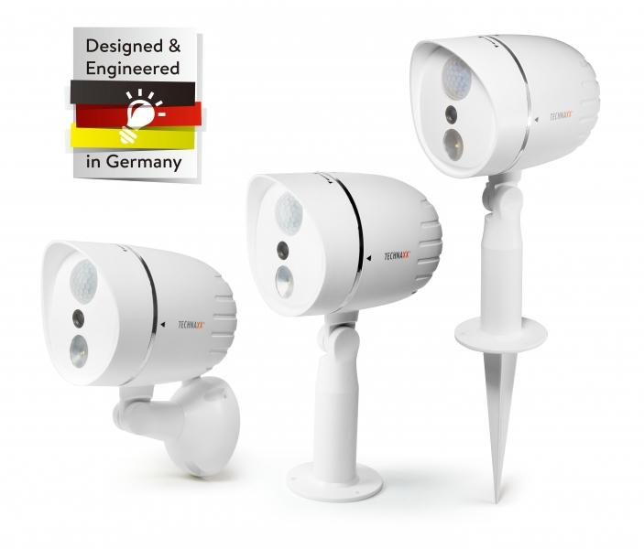
Technaxx HD-Aussenkamera mit LED-Lampe TX-106 weiss

Artikelnummer | 4758 |  | VE | 12
EAN | 4260358123011 |  | Stück pro Palette | Keine Angabe
Zollnummer | 85258100 |  | Lagen Pro Palette | Keine Angabe

Abmessungen - Artikel
Länge(cm) | Breite(cm) | Höhe(cm) | Gewicht(g)
15 | 10.5 | 20.1 | 370

Abmessungen - Artikelverpackung
Länge(cm) | Breite(cm) | Höhe(cm) | Leergewicht(g) | Gewicht(g) Artikel+Verpackung
26.9 | 21.7 | 12.7 | 185 | 550

Abmessungen - VE Karton (Masterkarton)
Länge(cm) | Breite(cm) | Höhe(cm) | Gewicht(g)
56.2 | 46 | 41.5 | 10000

Verpackung - Bestandteile
Rest Zubehör (g) | Papier/Pappe (g) | Styropor (g) | Kunstst. Hohlkörper(g) | Kunstst. Folien(g) | Materialverbunde (g)
0 | 0 | 40 | 0 | 0 | 0

Weiterführende Informationen
Technaxx Reseller Portal

